关系图
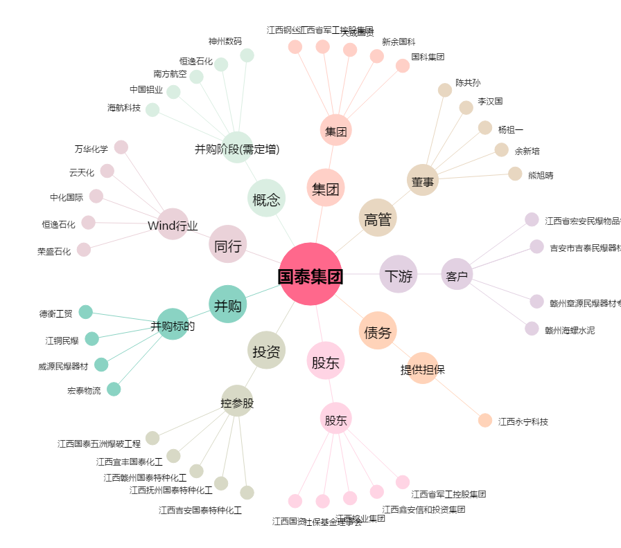
国泰集团[603977.SH] - 关系概览图

